【様式3】搬入場所位置図
様式３

搬入場所位置図
本図は、技術管理課が処分場の正確な緯度経度を求めるためと工事受注者に運搬時の搬入ルートの注意喚起する際にのみ使用致します。一度ご提出いただきましたら、変更がない限りは次回以降の調査時において再度の提出は不要です。

建設発生土受入場所（計量トラックスケール設置場所など）

再生土積込場所
入り口の場所

搬入ルート（道が狭く一定方向からしか搬入できない場合や近隣住民からの苦情等で搬入ルートを制限している場合は必ずご記載ください。）

※ 住宅地図などの地図に赤ペンや青ペンで記載いただいてものでも差し支えありません。

【様式3】記入例
様式３

搬入場所位置図【記入例】
本図は、技術管理課が処分場の正確な緯度経度を求めるためと工事受注者に運搬時の搬入ルートの注意喚起する際にのみ使用致します。一度ご提出いただきましたら、変更がない限りは次回以降の調査時において再度の提出は不要です。

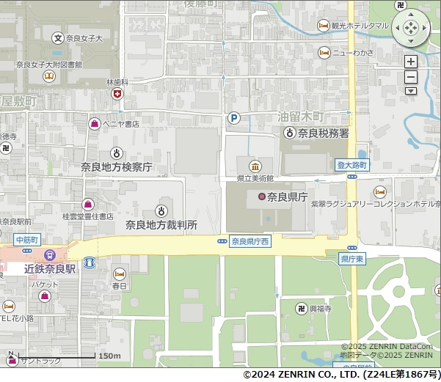

建設発生土受入場所（計量トラックスケール設置場所など）

再生土積込場所
入り口の場所

搬入ルート（道が狭く一定方向からしか搬入できない場合や近隣住民からの苦情等で搬入ルートを制限している場合は必ずご記載ください。）

※ 住宅地図などの地図に赤ペンや青ペンで記載いただいてものでも差し支えありません。

